СЛЭБЫ
 ООО "ДиНастия Трейд" ИНН 5047177299 КПП 50470101 Россия,141420, Московская обл., г. Химки, мкр. Сходня, ул. Октябрьская д.29 Тел. +7(495)601-95-95/94 ; +7(916)209-21-11 ; +7(985)100-50-60 E-mail: info@dinwood.ru ; sales@dinwood.ru
СЛЭБЫ
наименование | длина, мм | шир., мм | тол., мм | цена, руб/шт
СЛЭБЫ ДУБ
Дуб №1 | 2050 | 550 | 50 | 9000.00
СЛЭБЫ КРАСНОЕ ДЕРЕВО
Красное дерево №1 | 950 | 530 | 50 | 18200.00
СЛЭБЫ КАРАГАЧ
Карагач №1 | 3070 | 630 | 50 | 38500.00
Карагач №12/1 | 990 | 560 | 45 | 9000.00
Карагач №3 | 1500 | 700-900 | 70 | 33000.00
СЛЭБЫ ТОПОЛЬ
Тополь №1 | 1540 | 550 | 40 | 11500.00
СЛЭБЫ ОРЕХ
Орех № 5/1 | 1260 | 510 | 45 | 13000.00
Орех № 15 | 2370 | 450 | 70 | 34000.00
Орех № 6 | 3270 | 520 | 65 | 37000.00
Орех № 6/1 | 3330 | 540 | 65 | 38000.00
Орех № 4 | 2680 | 63 | 40 | 47000.00
Орех № 5 | 2190 | 550 | 50 | 24000.00
Орех № 1 | 1775 | 580 | 63 | 24500.00
СЛЭБЫ ИНТЕРЬЕР
СЛЭБЫ ОРЕХ
Орех интерьер №6 | 3600 | 250 | 45 | 7000.00
Орех интерьер №7 | 1000 | 290 | 20 | 3300.00
Орех интерьер №8 | 1340 | 230 | 20 | 3300.00
Орех интерьер №9 | 1300 | 250 | 26 | 5000.00
Орех интерьер №10 | 1300 | 250 | 25 | 5000.00
Орех интерьер №11 | 1300 | 250 | 20 | 4800.00
Орех интерьер №12 | 1800 | 330 | 45 | 6100.00
Орех интерьер №13 | 1800 | 250 | 45 | 6000.00
Орех интерьер №14 | 1850 | 400 | 20 | 9600.00
Орех интерьер №14/1 | 1850 | 400 | 20 | 9600.00
Орех интерьер №14/2 | 1950 | 400 | 20 | 9600.00
Орех интерьер №15 | 2180 | 300 | 30 | 9900.00

ПАРКЕТ
ООО "ДиНастия Трейд" ИНН 5047177299 КПП 50470101 Россия,141420, Московская обл., г. Химки, мкр. Сходня, ул. Октябрьская д.29 Тел. +7(495)601-95-95/94 ; +7(916)209-21-11 ; +7(985)100-50-60 E-mail: info@dinwood.ru ; sales@dinwood.ru
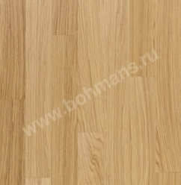 ПОКРЫТИЕ ( любой выкрас) + 1000 рублей за кв.м. |  |  |  | 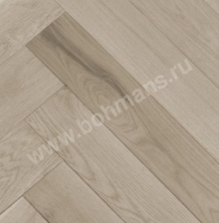 | 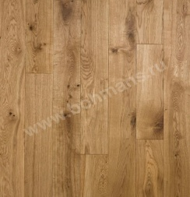 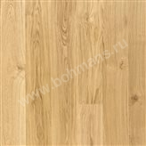
ДУБ масствная доска
Длинна мм | Ширина мм | Толщина мм | Селект | Натур | Кантри
400-2000мм | 110/110 | 20 | 2500 | 2300 | 1300
400-2000мм | 130 | 20 | 2600 | 2350 | 1350
400-2000мм | 150 | 20 | 2700 | 2400 | 1450
400-2000мм | 180 | 20 | 2750 | 2500 | 1600
400-2000мм | 200 | 20 | по запросу | по запросу | по запросу
Доска без финишной отделки, без покрытия Шип-паз и фаска по периметру Толщина 20 мм Длина: 400-2000 мм (шаг по длине 100 мм, 400-900 – не более 50% от общего объема) Влажность: 6-12%
 | Селект |  | Натур |  | Рустик
Пороки и дефекты | Лицевая пласть | Нижняя пласть | Лицевая пласть | Нижняя пласть | Лицевая пласть | Нижняя пласть
Смешанный распил | допускается | допускается | допускается | допускается | допускается | допускается
Сучки
Здоровые сросшиеся | допускаются светлые до 5 мм | допускаются | допускаются до 20 мм, с незначительными отклонениями по цвету не более 2-х шт. на 1 м.п. | допускаются | допускаются до 50 мм, с трещинами или раковинами | допускаются
Выпадающие | не допускаются | не допускаются | не допускаются | допускаются | допускаются до 20 мм | допускаются
Глазки | допускаются до 3 мм не более 2 шт. на 1 м.п. | допускаются | допускаются до 5 мм не более 2 шт. на 1 м.п. | допускаются | допускаются мертвые сучки | допускаются
Гниль | не допускается | не допускается | не допускается | допускается | не допускается | допускается
Трещины усушки | нитевидные |  | нитевидные
На пластях | не допускается | допускаются | допускается | допускаются | допускается | допускаются
На торцах | не допускается | допускаются | допускается | допускаются | допускается | допускаются
На кромках | не допускается | допускаются | допускается | допускаются | допускается | допускаются
Заболонь | не допускается | допускаются | допускается до 20% от общей площади | допускаются | допускается | допускаются
Отклонения по цвету | допускаются несущественные | допускаются | допускаются | допускаются | допускаются | допускаются
Наклон волокон | допускается | допускаются | допускается | допускаются | допускается | допускаются
Непрострог | допускаются механические повреждения на шипе и нижней пласти не более 1/3 длины доски
Сколы, вырывы, ожоги | допускаются на гребне и пазе | допускаются | допускаются на гребне и пазе | допускаются | допускаются | допускаются
Сердцевина | не допускается | допускаются | не допускается | допускаются | допускается | допускаются
Сердцевина | не допускается | допускаются | не допускается | допускаются | допускаются | допускаются

ИНЖЕНЕРНАЯ ДОСКА
ООО "ДиНастия Трейд" ИНН 5047177299 КПП 50470101 Россия,141420, Московская обл., г. Химки, мкр. Сходня, ул. Октябрьская д.29 Тел. +7(495)601-95-95/94 ; +7(916)209-21-11 ; +7(985)100-50-60 E-mail: info@dinwood.ru ; sales@dinwood.ru
ИНЖЕНЕРНАЯ ДОСКА ДУБ (ЗАМОК)
ФОТО | ОПИСАНИЕ | РАЗМЕРЫ/УПАК | ЦЕНА (РУБ/М2)
ДУБ BIANCO(белый)
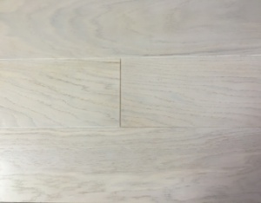 | сортировка селект, матовый лак, браш, 4-х ст. фаска | 910х120х13,5мм-0,7644 м2 упак. | 2730
 | сортировка селект, матовый лак, браш, 4-х ст. фаска | 910х140х13,5мм-0,8918 м2 упак. | 2800
 | сортировка селект, матовый лак, браш, 4-х ст. фаска | 1210х120х13,5мм-1,02 м2 упак. | 2870
 | сортировка селект, матовый лак, браш, 4-х ст. фаска | 1210х140х13,5мм-1,1858 м2 упак. | 3010
 | сортировка селект, матовый лак, браш, 4-х ст. фаска | 1210х170х13,5мм-1,44 м2 упак. | 3220
 | сортировка селект, матовый лак, браш, 4-х ст. фаска | 1510х170х13,5мм-1,797 м2 упак. | 3360
ДУБ CREMA (кремовый)
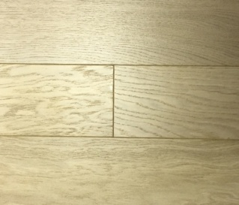 | сортировка селект, матовый лак, браш, 4-х ст. фаска | 910х120х13,5мм-0,7644 м2 упак. | 2730
 | сортировка селект, матовый лак, браш, 4-х ст. фаска | 910х140х13,5мм-0,8918 м2 упак. | 2800
 | сортировка селект, матовый лак, браш, 4-х ст. фаска | 1210х120х13,5мм-1,02 м2 упак. | 2870
 | сортировка селект, матовый лак, браш, 4-х ст. фаска | 1210х140х13,5мм-1,1858 м2 упак. | 3010
 | сортировка селект, матовый лак, браш, 4-х ст. фаска | 1210х170х13,5мм-1,44 м2 упак. | 3220
 | сортировка селект, матовый лак, браш, 4-х ст. фаска | 1510х170х13,5мм-1,797 м2 упак. | 3360
ДУБ LAVAGGIO(выбеленный)
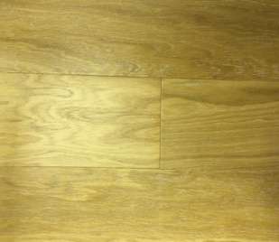 | сортировка селект, матовый лак, браш, 4-х ст. фаска | 910х120х13,5мм-0,7644 м2 упак. | 2730
 | сортировка селект, матовый лак, браш, 4-х ст. фаска | 910х140х13,5мм-0,8918 м2 упак. | 2800
 | сортировка селект, матовый лак, браш, 4-х ст. фаска | 1210х120х13,5мм-1,02 м2 упак. | 2870
 | сортировка селект, матовый лак, браш, 4-х ст. фаска | 1210х140х13,5мм-1,1858 м2 упак. | 3010
 | сортировка селект, матовый лак, браш, 4-х ст. фаска | 1210х170х13,5мм-1,44 м2 упак. | 3220
 | сортировка селект, матовый лак, браш, 4-х ст. фаска | 1510х170х13,5мм-1,797 м2 упак. | 3360
ДУБ NATURALE (натуральный)
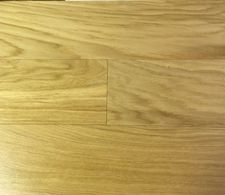 | сортировка селект, матовый лак, браш, 4-х ст. фаска | 910х120х13,5мм-0,7644 м2 упак. | 2590
 | сортировка селект, матовый лак, браш, 4-х ст. фаска | 910х140х13,5мм-0,8918 м2 упак. | 2660
 | сортировка селект, матовый лак, браш, 4-х ст. фаска | 1210х120х13,5мм-1,02 м2 упак. | 2730
 | сортировка селект, матовый лак, браш, 4-х ст. фаска | 1210х140х13,5мм-1,1858 м2 упак. | 2870
 | сортировка селект, матовый лак, браш, 4-х ст. фаска | 1210х170х13,5мм-1,44 м2 упак. | 3080
 | сортировка селект, матовый лак, браш, 4-х ст. фаска | 1510х170х13,5мм-1,797 м2 упак. | 3220
ДУБ BRUNO (коричневый)
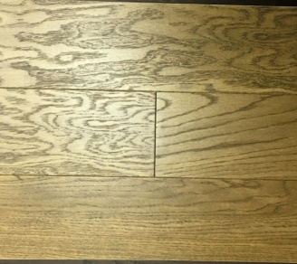 | сортировка селект, матовый лак, браш, 4-х ст. фаска | 910х120х13,5мм-0,7644 м2 упак. | 2730
 | сортировка селект, матовый лак, браш, 4-х ст. фаска | 910х140х13,5мм-0,8918 м2 упак. | 2800
 | сортировка селект, матовый лак, браш, 4-х ст. фаска | 1210х120х13,5мм-1,02 м2 упак. | 2870
 | сортировка селект, матовый лак, браш, 4-х ст. фаска | 1210х140х13,5мм-1,1858 м2 упак. | 3010
 | сортировка селект, матовый лак, браш, 4-х ст. фаска | 1210х170х13,5мм-1,44 м2 упак. | 3220
 | сортировка селект, матовый лак, браш, 4-х ст. фаска | 1510х170х13,5мм-1,797 м2 упак. | 3360
ДУБ (шоколадный)
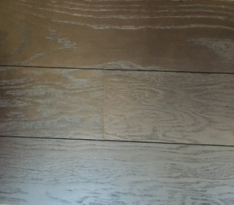 | сортировка селект, матовый лак, браш, 4-х ст. фаска | 910х120х13,5мм-0,7644 м2 упак. | 2730
 | сортировка селект, матовый лак, браш, 4-х ст. фаска | 910х140х13,5мм-0,8918 м2 упак. | 2800
 | сортировка селект, матовый лак, браш, 4-х ст. фаска | 1210х120х13,5мм-1,02 м2 упак. | 2870
 | сортировка селект, матовый лак, браш, 4-х ст. фаска | 1210х140х13,5мм-1,1858 м2 упак. | 3010
 | сортировка селект, матовый лак, браш, 4-х ст. фаска | 1210х170х13,5мм-1,44 м2 упак. | 3220
 | сортировка селект, матовый лак, браш, 4-х ст. фаска | 1510х170х13,5мм-1,797 м2 упак. | 3360
ИНЖЕНЕРНАЯ ДОСКА ЯСЕНЬ (ЗАМОК)
ЯСЕНЬ SBIANCATO (беленый)
 | сортировка селект, матовый лак, браш, 4-х ст. фаска | 910х120х13,5мм-0,7644 м2 упак. | по запросу
 | сортировка селект, матовый лак, браш, 4-х ст. фаска | 910х140х13,5мм-0,8918 м2 упак. | по запросу
 | сортировка селект, матовый лак, браш, 4-х ст. фаска | 1210х120х13,5мм-1,02 м2 упак. | по запросу
 | сортировка селект, матовый лак, браш, 4-х ст. фаска | 1210х140х13,5мм-1,1858 м2 упак. | по запросу
 | сортировка селект, матовый лак, браш, 4-х ст. фаска | 1210х170х13,5мм-1,44 м2 упак. | по запросу
 | сортировка селект, матовый лак, браш, 4-х ст. фаска | 1510х170х13,5мм-1,797 м2 упак. | по запросу
ЯСЕНЬ LANURE (лунный)
 | сортировка селект, матовый лак, браш, 4-х ст. фаска | 910х120х13,5мм-0,7644 м2 упак. | по запросу
 | сортировка селект, матовый лак, браш, 4-х ст. фаска | 910х140х13,5мм-0,8918 м2 упак. | по запросу
 | сортировка селект, матовый лак, браш, 4-х ст. фаска | 1210х120х13,5мм-1,02 м2 упак. | по запросу
 | сортировка селект, матовый лак, браш, 4-х ст. фаска | 1210х140х13,5мм-1,1858 м2 упак. | по запросу
 | сортировка селект, матовый лак, браш, 4-х ст. фаска | 1210х170х13,5мм-1,44 м2 упак. | по запросу
 | сортировка селект, матовый лак, браш, 4-х ст. фаска | 1510х170х13,5мм-1,797 м2 упак. | по запросу
ЯСЕНЬ MARRONЕ (коричневый)
 | сортировка селект, матовый лак, браш, 4-х ст. фаска | 910х120х13,5мм-0,7644 м2 упак. | по запросу
 | сортировка селект, матовый лак, браш, 4-х ст. фаска | 910х140х13,5мм-0,8918 м2 упак. | по запросу
 | сортировка селект, матовый лак, браш, 4-х ст. фаска | 1210х120х13,5мм-1,02 м2 упак. | по запросу
 | сортировка селект, матовый лак, браш, 4-х ст. фаска | 1210х140х13,5мм-1,1858 м2 упак. | по запросу
 | сортировка селект, матовый лак, браш, 4-х ст. фаска | 1210х170х13,5мм-1,44 м2 упак. | по запросу
 | сортировка селект, матовый лак, браш, 4-х ст. фаска | 1510х170х13,5мм-1,797 м2 упак. | по запросу

